Công thức chuẩn
CÔNG THỨC MATCHA 😜
Tên món | Matcha |  | Sakura/Cacao/ Mơ/ Caramel & Nước Sôi |  | Sữa đặc/Đường (ml) (Nấc) |  | Syrup (ml) |  | Sữa hạt/ Sữa Tươi (ml) |  | Nước Dừa/ Nước lọc (ml) |  | Mứt (Muỗng)/ Oreo |  | Trình tự Pha chế
 | Size M | Size L | Size M | Size L | Size M | Size L |  |  | Size M | Size L | Size M | Size L | Size M | Size L
Cold Whisk | 4gr/40ml Sữa hạt | 5gr/50ml Sữa hạt |  |  | 15ml sữa đặc ( hơn vạch đầu tiên của đáy ly ) | 20ml sữa đặc ( ngang vạch đầu tiên của đáy ly) | 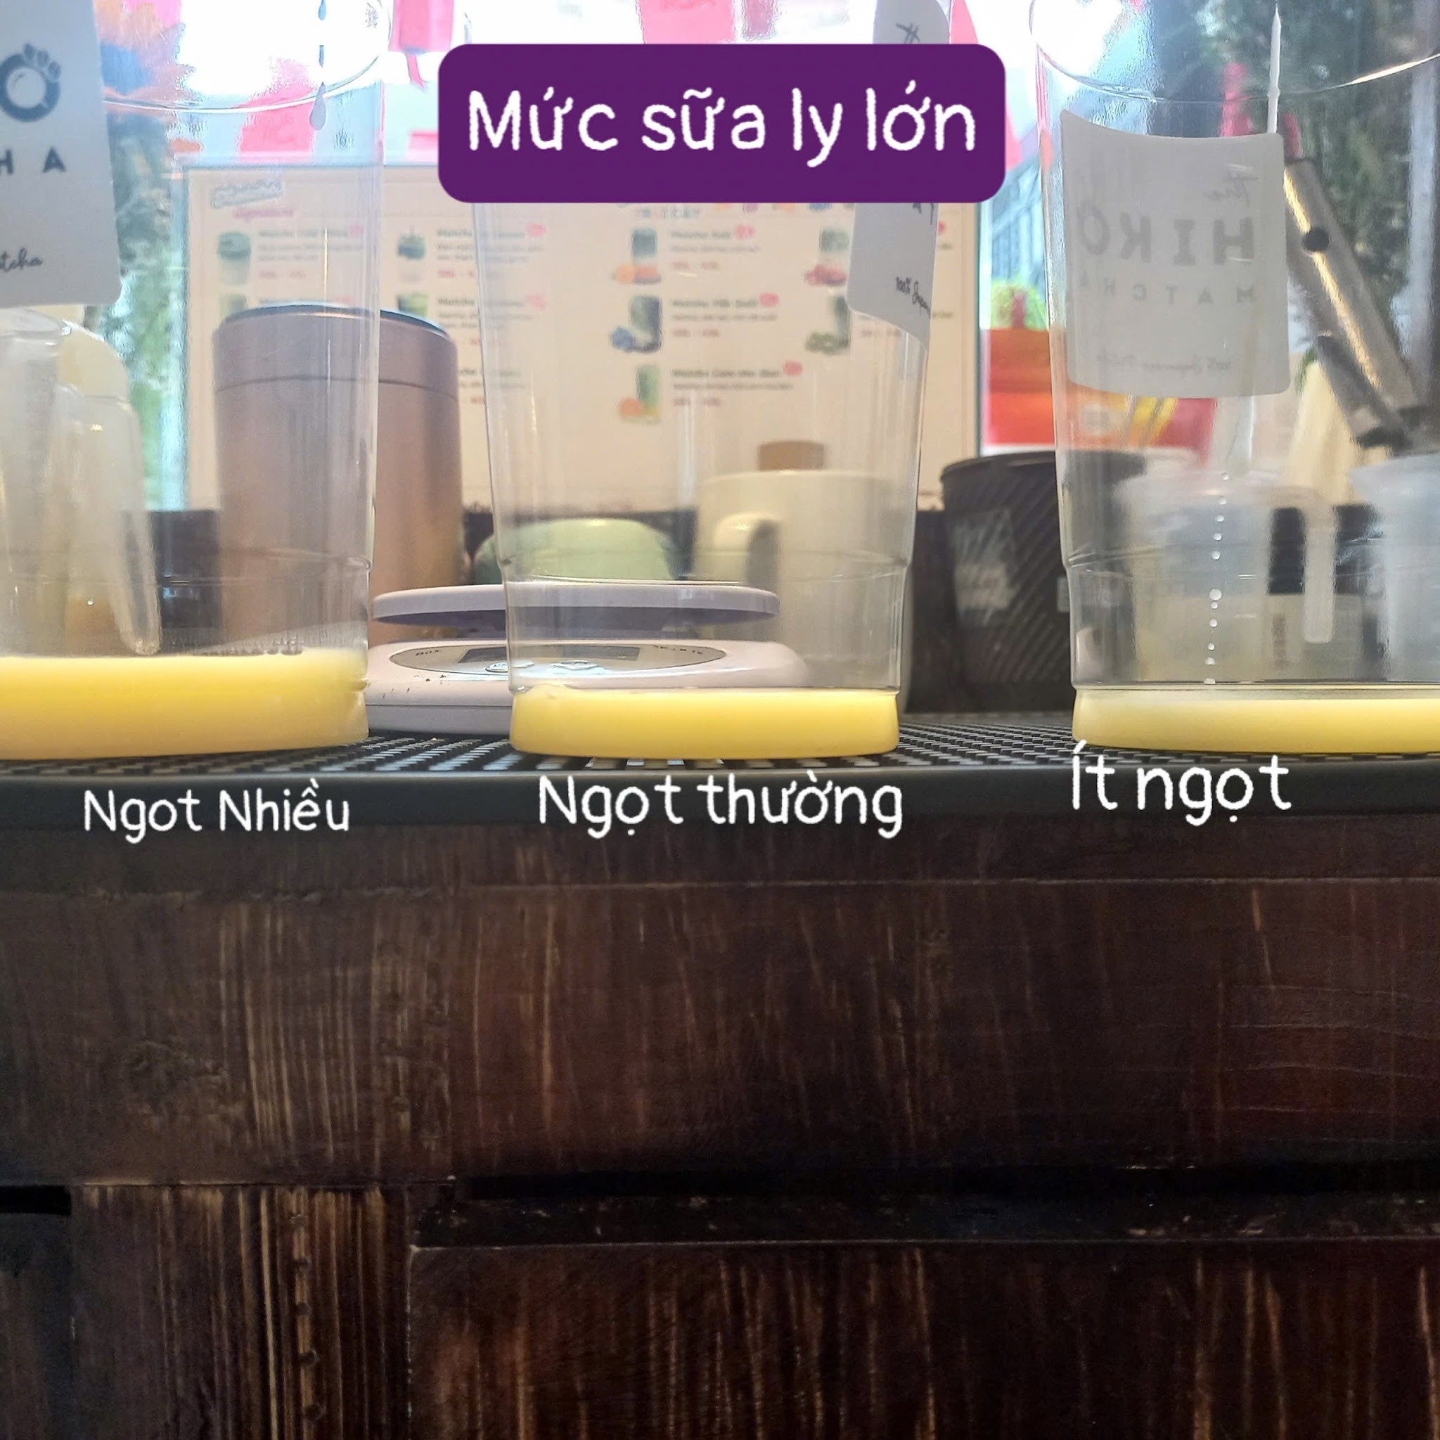 | 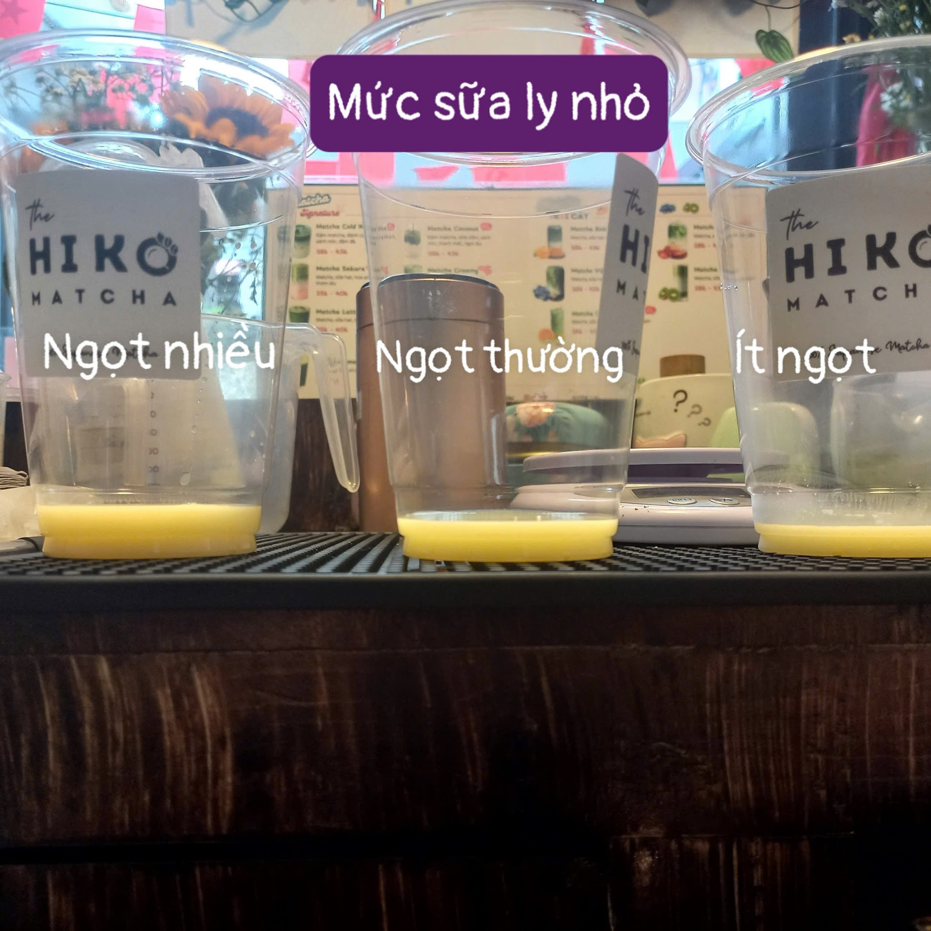 | 100ml sữa hạt | 150ml sữa hạt |  |  |  |  | 1. Pha sữa đặc + Oatside (trong ly khách) + khuấy 2. Đánh matcha (coldwhisk) 3. Cho đá vào ly (vừa phải) 4. Đổ matcha (nhớ vét sạch)
CoConut (coldwhisk) | 4gr/40ml Sữa hạt | 5gr/50ml Sữa hạt |  |  | 15ml Đường ( hơn vạch đầu tiên của đáy ly ) | 20ml Đường ( ngang vạch đầu tiên của đáy ly) |  |  |  |  | 100ml Dừa | 150ml Dừa |  |  | 1. Cho nước đường vào ly uống 2. Cho nước dừa 3. Cho đá 4. Đánh matcha (coldwhisk) 5. Đổ matcha (nhớ vét sạch)
Matcha Latte | 3gr/40ml nước Sôi | 4gr/50ml nước Sôi |  |  | 15ml sữa đặc ( hơn vạch đầu tiên của đáy ly ) | 20ml sữa đặc ( ngang vạch đầu tiên của đáy ly) |  |  | 100ml sữa hạt | 150ml sữa hạt |  |  |  |  | 1. Pha sữa đặc + Oatside (trong ly uống) + khuấy 2. Đánh matcha (latte) 3. Cho đá vào ly 4. Đổ matcha (nhớ vét sạch)
Americanomatcha | 3gr/40ml Sôi | 4gr/50ml nước Sôi |  |  | 15ml Đường ( hơn vạch đầu tiên của đáy ly ) | 20ml Đường ( ngang vạch đầu tiên của đáy ly) |  |  |  |  | 100ml Nước lọc | 150ml Nước lọc |  |  | 1. Đánh matcha latte 2. Cho đường + nước lọc vào ly + khuấy 3. Sau đó cho matcha vào ly khuấy đều 4. Cho đá
Sakura | -> 3gr/40ml Sôi (latte) -> 4gr/40ml sữa hạt(coldwhisk) | -> 4gr/50ml Sôi (latte) -> 5gr/50ml sữa hạt (coldwhisk) | 3.5 gram sakura + 20ml Sôi | 4.5 gram sakura + 30ml Sôi | 15ml sữa đặc ( hơn vạch đầu tiên của đáy ly ) | 20ml sữa đặc ( ngang vạch đầu tiên của đáy ly) |  |  | 100ml sữa hạt | 150ml sữa hạt |  |  |  |  | 1. Pha sakura (trong cốc đong nhỏ) 2. Cho sakura vào ly uống 3. Pha sữa đặc + Oatside (trong ly đong) 4. Đánh matcha (latte/ Cold) 5. Cho đá vào ly + sữa đã pha 6. Đổ matcha (nhớ vét sạch)
Creamy | 3gr/20ml Sôi + 2 Xịt kem béo mạnh | 4gr/30ml Sôi + 3 Xịt kem béo mạnh |  |  | 15ml sữa đặc ( hơn vạch đầu tiên của đáy ly ) | 20ml sữa đặc ( ngang vạch đầu tiên của đáy ly) |  |  | 100ml sữa hạt | 150ml sữa hạt |  |  |  |  | 1. Đánh matcha (latte) trong ly đong lớn 500ml = chasen 2. Xịt kem béo + đánh chung với matcha lần nữa 3. Pha sữa đặc + Oatside + khuấy 4. Đổ sữa vừa pha vào ly vừa đánh matcha 5. Đánh hỗn hợp bằng máy (1 phút) cho bông lên 6. Đổ hỗn hợp vào ly khách 7. Cho đá (ít đá) Đặc điểm: Creamy luôn bông gần đầy ly và ít đá mới đúng. Và luôn cho đá vào sau nếu không sẽ bị tràn
Mứt (Xoài,Cam,Việt Quất,Kiwi,Dâu) | -> 3gr/40ml nước sôi (latte) -> 4gr/40ml sữa (coldwhisk) | -> 4gr/50ml Sôi (latte) -> 5gr/50ml sữa hạt (coldwhisk) |  |  | 15ml sữa đặc ( hơn vạch đầu tiên của đáy ly ) | 20ml sữa đặc ( ngang vạch đầu tiên của đáy ly) |  |  | 100ml sữa hạt | 150ml sữa hạt |  |  | 3 Muỗng đầy (vét thành ly ) | 4 Muỗng đầy (vét thành ly) | 1. Múc mứt vào ly khách + vét lên nửa thành ly 2. Đánh matcha (latte/Coldwhisk) 3. Pha sữa đặc + Oatside trong ly đong 4. Cho đá vào ly uống 5. Cho sữa đã pha vào ly 6. Đổ matcha
Matcha Vải (Cold Whisk) | 4gr/40ml Sữa hạt | 5gr/ 50ml Sữa hạt |  |  |  |  | 15ml Syrup vải | 25ml Syrup vải |  |  | 100ml Nước Lọc | 150ml Nước Lọc | 3 Muỗng đầy (vét thành ly ) | 4 Muỗng đầy (vét thành ly) | 1. Múc mứt vào ly khách + vét lên nửa thành ly 2. Đánh matcha Cold Whisk 3. Pha nước đường + Syrup vải + nước lọc trong ly đong 4. Cho đá vào ly uống 5. Cho nước vào ly 6. Đổ matcha
Oreo (Coldwhisk) | 4gr/40ml Sữa hạt | 5gr/50ml Sữa hạt |  |  | 15ml sữa đặc ( hơn vạch đầu tiên của đáy ly ) | 20ml sữa đặc ( ngang vạch đầu tiên của đáy ly) |  |  | 100ml sữa hạt | 150ml sữa hạt |  |  | 3 Muỗng Oreo đầy (rải đều) | 4 Muỗng oreo đầy (rải đều) | 1. Pha sữa đặc + Oatside trong ly uống 2. Đánh matcha (coldwhisk) 3. Cho đá 4. Cho hỗn hợp sữa vào ly 5. Đổ matcha 6. Rải Oreo 7. Húng lủi (1 ngọn)
Caramel | -> 3gr/40ml Sôi (latte) -> 4gr/40ml sữa hạt (coldwhisk) | -> 4gr/50ml Sôi (latte) -> 5gr/50ml sữa hạt (coldwhisk) | 3 vòng (bóp mạnh) caramel | 4 vòng (bóp mạnh) caramel | 15ml sữa đặc ( hơn vạch đầu tiên của đáy ly ) | 20ml sữa đặc ( ngang vạch đầu tiên của đáy ly) |  |  | 100ml sữa hạt | 150ml sữa hạt |  |  |  |  | 1. Xịt caramel vào thành ly theo hình tròn 2. Pha sữa hạt + Oatside vào ly đong 3. Đánh matcha (coldwhisk) 4. Cho đá vào ly 5. Cho hỗn hợp sữa vào ly 6. Đổ matcha
Matcha Mơ (coldwhisk) | 4gr/40ml Sữa hạt | 5gr/50ml Sữa hạt | Nước mơ (vừa chạm vạch đầu tiên của đáy ly) | Nước mơ (chưa chạm vạch đầu tiên của đáy ly) | 15ml sữa đặc (dùng ly đong ml) | 20 ml sữa đặc (dùng ly đong ml) |  |  | 100ml sữa hạt | 150ml sữa hạt |  |  |  |  | 1. Cho nước mơ vào ly khách 2. Pha sữa đặc+ sữa hạt trong ly đong+ khuấy 3. đánh matcha coldwhisk 4. Cho đá vào ly 5. Cho hỗn hợp sữa 6. Cho matcha
 | CÔNG THỨC HOUJICHA
Houjicha coldwhisk | 5gr/40ml Sữa tươi (Sữa tươi phải đánh trong cốc đong lớn ko sẽ văng) | 6gr/50ml Sữa tươi |  |  | 15ml sữa đặc | 20ml sữa đặc |  |  | 100ml sữa tươi | 150ml sữa tươi |  |  |  |  | 1. Pha sữa đặc + Sữa tươi (trong ly khách) 2. Đánh Hojicha (coldwhisk) trong ly đong lớn 3. Cho đá vào ly 4. Đổ Hojicha(nhớ vét sạch)
Houjicha latte | 4gr/40ml Sôi | 5gr/50ml Sôi |  |  | 15ml sữa đặc | 20ml sữa đặc |  |  | 100ml sữa tươi | 150ml sữa tươi |  |  |  |  | 1. Pha sữa đặc + Sữa Tươi (trong ly khách) 2. Đánh Hojicha(latte) 3. Cho đá vào ly 4. Đổ Hojicha (nhớ vét sạch)
CÔNG THỨC TRÀ TRÁI CÂY
 | Size M | Size L | Note | Trình tự pha chế | Ủ Trà 1. Tráng Ca (Nước Sôi) 2. Cân 25gr lài + 25gr đen, 3. Nhúng trà nhanh với ít nước sôi để thức trà 4. Đổ 2 Lít nước sôi, ủ 15p (nhớ đặt báo thức) 5. Lấy xác trà ra 6. 10p sau bỏ 1 giá đá để sốc nhiệt, đợi nguội thì cho vào tủ lạnh
Đường | 5ml ( vạch thứ 2 ly đong nhỏ) | 10ml (Vạch thứ 3 ly đong nhỏ) | Bỏ 1 lát chanh + 1 lá húng lủi + mứt tùy size + hạt củ năng LUÔN LUÔN NẰM TRÊN CÙNG | 1. Cho mứt vào đáy ly 2. Nước đường vào ly uống 3. Syrup 3. 1 trái Tắc 5. Trà 6. Dùng cây sục hỗn hợp đều 6. Cho đá 8. 1 lát chanh 9. 1 lá húng lủi 10. Củ năng
Syrup Trái Cây | 20ml syrup | 30ml syrup
Mứt Trái Cây | Múc 3 muỗng mứt đầy | Múc 4 muỗng mứt đầy
Trà | 150ml trà | 200ml trà
Tắc | 1 trái
Củ năng | Nửa vá | 1 vá

CÔNG THỨC TRÀ MƠ (KHÔNG BỎ TẮC)
Đường | 5ml | 10ml | Bỏ 1 lát chanh + 1 lá húng lủi + hạt củ năng | Làm như trà bình thường. Không cho tắc
Syrup mơ | 20ml | 30ml
Trà | 150ml | 200ml
TRÀ LÀI MACHIATO ( KHÔNG BỎ TẮC)
Size M | Đường cao hơn vạch đầu tiên của đáy ly MỘT CHÚT | Trà: 160ml | Kem muối 1 vá đầy | cắm Húng lủi 1 ngọn Hạt Củ năng Lát chanh trên top | KHÔNG BỎ TẮC |  | 1. Cho nước đường vào ly uống 2. Cho trà vào 3. Dùng cây sục hỗn hợp đều 4. Cho đá 5. Cho kem muối lên top 6. Cho củ năng lên trên kem muối 6. 1 ngọn húng lủi 7. 1 lát chanh trên top
Size L | Đường cao hơn vạch thứ nhất của đáy ly khách uống MỘT CHÚT | Trà:210ml | Kem muối 1 vá đầy
CÔNG THỨC ĐÁNH KEM MUỐI
 |  | Kem béo | Sữa Đặc | Sữa Tươi | Muối | nhớ khuấy tan muối + lắc đều kem béo trước khi đánh
Kem muối (3 Ly) |  | 60ml kem béo (nhớ lắc đều) | 5ml sữa đặc | 10ml sữa tươi | 0.25g muối
Kem muối (6 ly) |  | 120ml kem béo (nhớ lắc đều) | 10ml sữa đặc | 20ml sữa tươi | 0.5g muối
CÔNG THỨC MÚC KEM MUỐI MỖI LY: 2 VÁ ĐẦY

CÔNG THỨC CAFE☕☕☕☕
 | Sữa đặc | Sữa tươi | Ca phê | Kem Muối | Syrup Đường | Ghi chú |  |  | Ủ cafe mỗi lần 100gram 1. Tráng Phin (Nước Sôi) 2. Cân 200gr Cafe, lắc đều 3. Lần 1: 100ml ủ đáy 150ml ủ trên_trộn đều Đậy nắp chờ 15p (nhớ đặt báo thức) 4. Nén Cafe chặt 5. Lần 1: Thêm 300ml nước sôi vào phin Lần 2: Thêm 300 nước sôi vào phin tiếp >>> Thu được 500ml cốt cà phê
Cafe Đen |  |  | 50ml |  | 10ml | Bỏ đá trước đánh cafe
Cafe Sữa | 20ml |  | 50ml |  |  | Bỏ đá trước đánh cafe
Cafe Muối | 20ml |  | 40ml | 1 Vá đầy |  | Pha như cafe sữa múc kem muối trên cùng
Bạc Xỉu | 20ml | 50ml | 30ml |  |  | Đánh bông cafe đổ trên cùng

Cacao sữa
Caocao Sữa | 3 muỗng đầy cacao/40ml Sôi | 4 muỗng đầy cacao/50ml Sôi |  |  | 15ml sữa đặc ( hơn vạch đầu tiên của đáy ly ) | 20ml sữa đặc ( ngang vạch đầu tiên của đáy ly) |  |  | 100ml sữa tươi | 150ml sữa tươi |  |  |  |  | 1. Pha cacao trong ly đong 2. Pha sữa đặc + sữa tươi trong ly uống 3. Cho đá 4. Đổ cacao

MOCHI

Matcha | 130g bột nếp | 20g bột bắp | 20g đường | 0,8g muối | 200ml sữa tươi | 3,5gr matcha | 1. Trộn tất cả các bột lại: bột nếp + bắp + đường + muối + matcha -> trộn đều 2. Đổ sữa -> trộn đều 3. Rây bột mịn 4. Bọc kín + đâm thủng vài lỗ trên bề mặt màng bọc 5. Để vào lò vi sóng ( chế độ thấp + 9’ quay ) 6. Lấy ra -> Để nguội -> bỏ xíu bơ vào 7. Nhào bột đến độ dẻo nhất định 8. Nặn thành viên mochi ( 13 - xấp xỉ 14) 9. Áo qua lớp bột nếp đã rang => KQ: 24 viên ( không thừa k thiếu)

Cacao | 130g bột nếp | 20g bột bắp | 20g đường | 0.5g muối | 200ml sữa tươi | 4gr cacao

